Титул
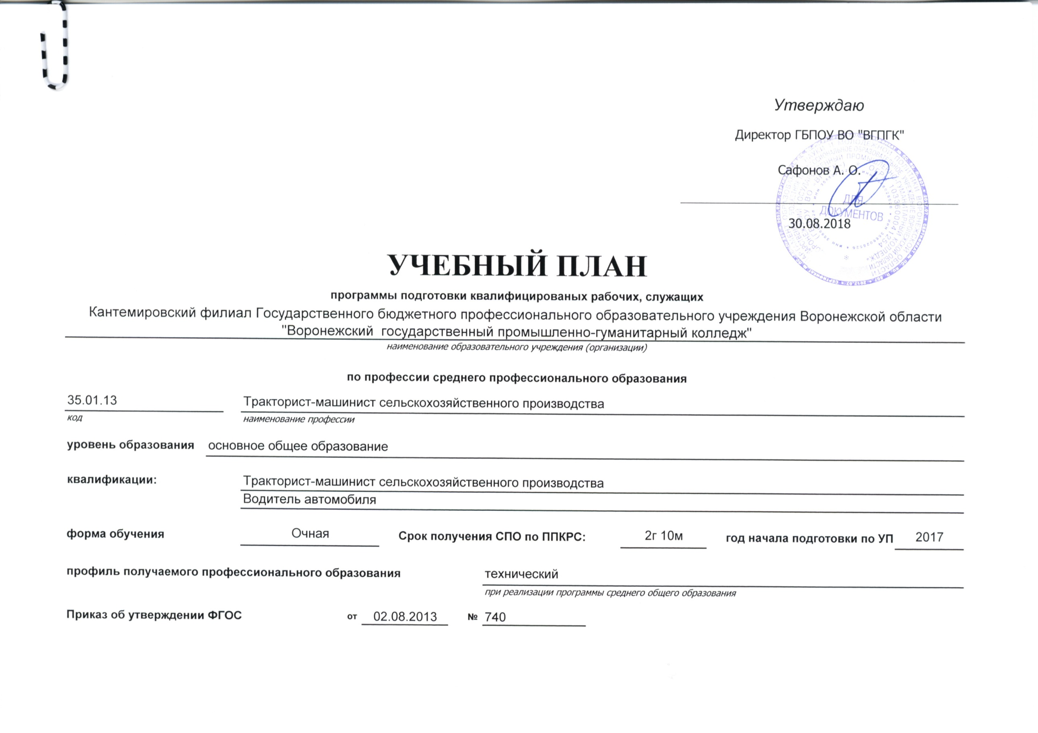
 |  |  |  |  |  |  |  |  | Утверждаю
 |  |  |  |  |  |  |  |  | Директор ГБПОУ ВО "ВГПГК"

 |  |  |  |  |  |  |  |  | Сафонов А. О.

 |  |  |  |  |  |  |  |  | 2018-08-30

УЧЕБНЫЙ ПЛАН
программы подготовки квалифицированых рабочих, служащих
Богучарский филиал Государственного бюджетного профессионального образовательного учреждения Воронежской области "Воронежский государственный промышленно-гуманитарный колледж"
наименование образовательного учреждения (организации)
по профессии среднего профессионального образования
35.01.13 |  | Тракторист-машинист сельскохозяйственного производства
код |  | наименование профессии
уровень образования | основное общее образование

квалификации: |  | Тракторист-машинист сельскохозяйственного производства
 |  | Водитель автомобиля

форма обучения |  | Очная |  |  | Срок получения СПО по ППКРС: |  |  | 2г 10м |  | год начала подготовки по УП | 2018

профиль получаемого профессионального образования |  |  |  |  |  |  | технический
 |  |  |  |  |  |  | при реализации программы среднего общего образования

Приказ об утверждении ФГОС |  |  | от | 2013-08-02 |  | № | 740

